المؤشرات الكلية

سوق العراق للاوراق المالية
جلسة الاحد 2026/4/5 |  |  |  | تقرير أسعار الأسهم المتداولة لسوق العراق للأوراق المالية
الجلسة (56)
الاسهم المتداولة المدرجة و OTC |  |  | 1,169,897,544 |  |  | قيمة الأسهم المتداولة المدرجة و OTC |  | 1,055,570,925 |  |  | صفقات الشركات المدرجة وOTC | 1223
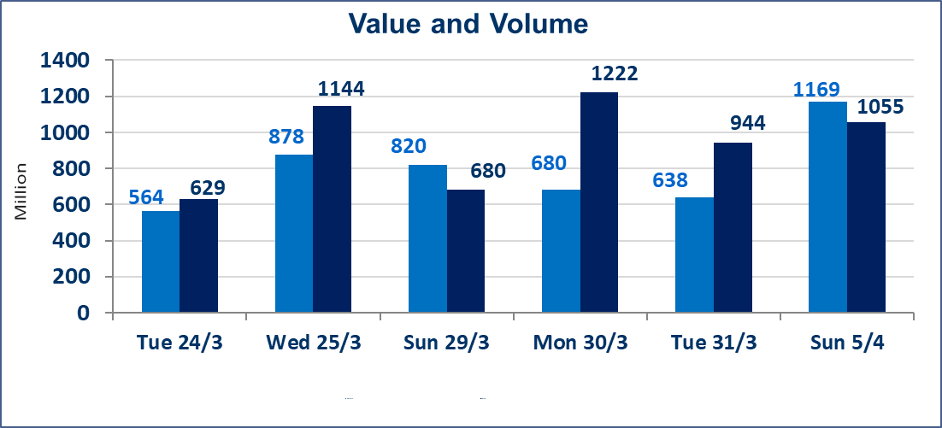
المؤشر60 ISX اليوم | 968.24 |  | نقطة |  |  | المؤشر15 ISX اليوم | 1232.11 | نقطة
المؤشر 60 ISX السابق | 964.57 |  | نقطة |  |  | المؤشر 15 ISX السابق | 1230.97 | نقطة
نسبة التغير | 0.38 |  | % |  |  | نسبة التغير | 0.09 | %
عدد النقاط | 3.67 |  | نقطة |  |  | عدد النقاط | 1.14 | نقطة

الشركات المدرجة | 104 | OTC | 14 | 118 |  | الشركات غير المتداولة المدرجة | 40 | OTC | 13 | 53
الشركات المتداولة | 48 | OTC | 1 | 49 |  | الشركات المرتفعة |  |  | 16
شركات الهيئة العامة |  |  |  | 6 |  | الشركات المنخفضة |  |  | 7
الموقوفة بقرار من هيأة الأوراق المالية |  |  |  | 10
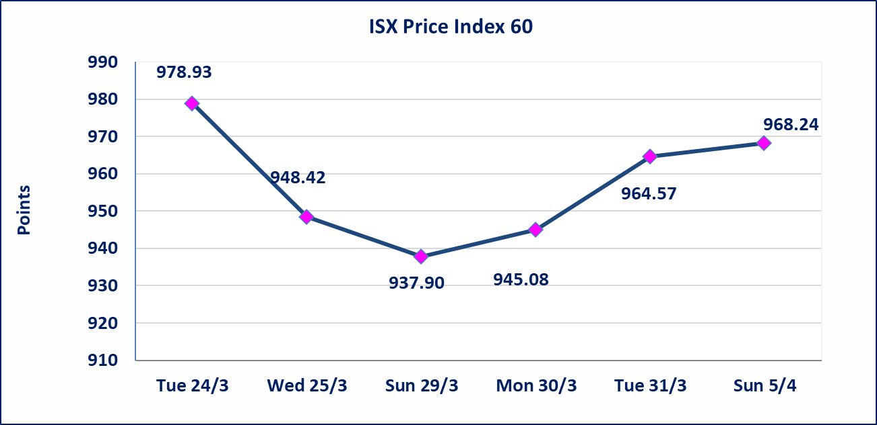
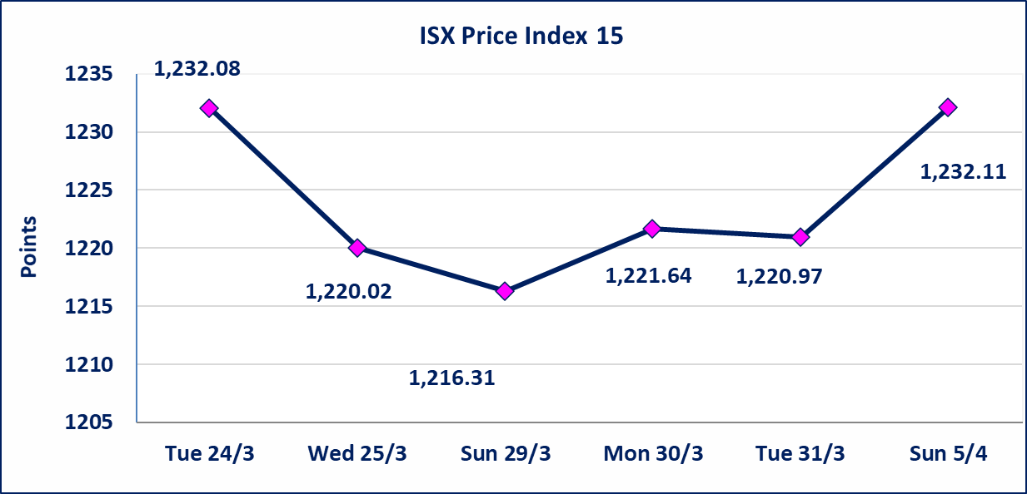

سندات انجاز الاصدارية الاولى | ايقاف التداول على سندات انجاز الاصدارية الاولى فئة (500000) دينار إعتباراً من جلسة الاحد 2025/4/5 لكون تاريخ الاطفاء السند 2026/4/15.
الحد الأعلى والادنى للتغير في السعر | نسبة التغير في كافة المنصات (5%) إرتفاعاً وإنخفاضاً من سعر الاغلاق السابق.
Web site : www.isx-iq.net E-mail : info-isx@isx-iq.net |  |  |  |  | 07834000034 - 07711211522 : ص . ب :3607 العلوية الهاتف |  |  |  |  |  | بغداد /الكرادة/ قرب المسرح الوطني /مجاور مصرف الخليج التجاري

نسبة التغير
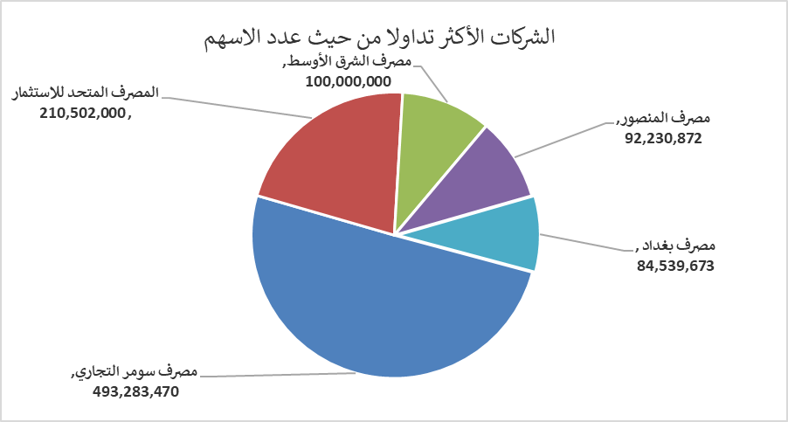
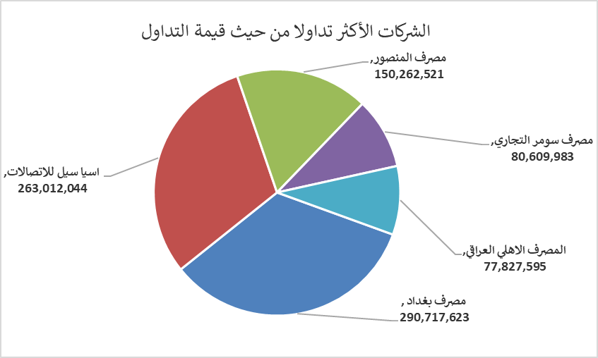
الشركات الأكثر ارتفاعاً وانخفاضاً

نسبة التغير لاسعار الاغلاق الاكثر ارتفاعاً |  |  |  | نسبة التغير لاسعار الاغلاق الاكثر انخفاضاً
اسم الشركة | اغلاق | التغير(%) | الاسهم المتداولة | اسم الشركة | اغلاق | التغير (%) | الاسهم المتداولة
مصرف سومر التجاري | 0.170 | 6.25 | 493,283,470 | الاهلية للانتاج الزراعي | 2.140 | -2.73 | 446,668
العراقية لانتاج وتسويق اللحوم | 4.550 | 4.12 | 25,000 | دار السلام للتأمين | 0.790 | -1.25 | 4,032,063
الخازر لانتاج المواد الانشائية | 1.280 | 4.07 | 224,333 | الأمين للتأمين | 0.890 | -1.11 | 2,453,515
البادية للنقل العام | 1.030 | 4.04 | 3,037,645 | بغداد للمشروبات الغازية | 5.930 | -1.00 | 8,754,994
مصرف ايلاف الاسلامي | 0.260 | 4.00 | 2,000 | المعمورة العقارية | 3.200 | -0.93 | 423,796

الشركات الاكثر نشاطا حسب الاسهم المتداولة (حجم التداول) |  |  |  | الشركات الاكثر نشاطا حسب القيمة المتداولة
اسم الشركة | اغلاق | التغير(%) | الاسهم المتداولة | اسم الشركة | اغلاق | التغير (%) | القيمة المتداولة
مصرف سومر التجاري | 0.170 | 6.25 | 493,283,470 | مصرف بغداد | 3.480 | 2.05 | 290,717,623
المصرف المتحد للاستثمار | 0.050 | 0.00 | 210,502,000 | اسيا سيل للاتصالات | 14.940 | 0.00 | 263,012,044
مصرف الشرق الأوسط | 0.060 | 0.00 | 100,000,000 | مصرف المنصور | 1.630 | 0.62 | 150,262,521
مصرف المنصور | 1.630 | 0.62 | 92,230,872 | مصرف سومر التجاري | 0.170 | 6.25 | 80,609,983
مصرف بغداد | 3.480 | 2.05 | 84,539,673 | المصرف الاهلي العراقي | 4.780 | -0.42 | 77,827,595

